教師空き時間登録
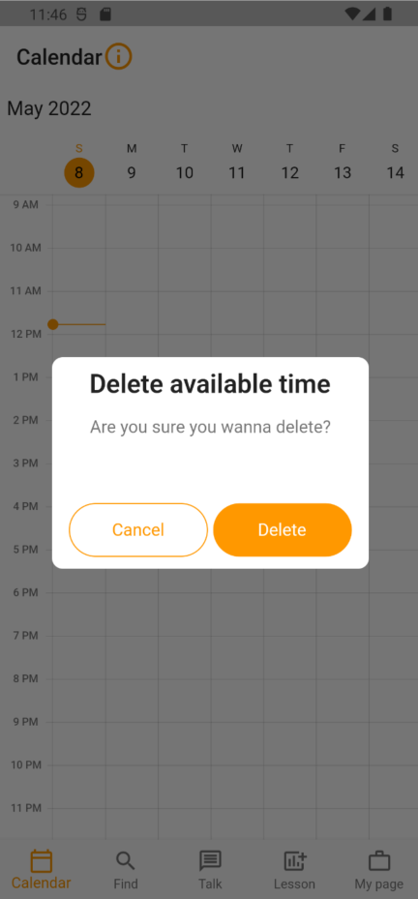
画面右上に配置する
教師側（もしくは学習者）の空き時間登録画面

ヘルプボタンが見にくい
ボタンであることがパッと見わかりにくい
Windowsとかの青いヘルプならボタンっぽいとわかるがそうなるとテーマカラーのオレンジと相反
どうするか迷い中
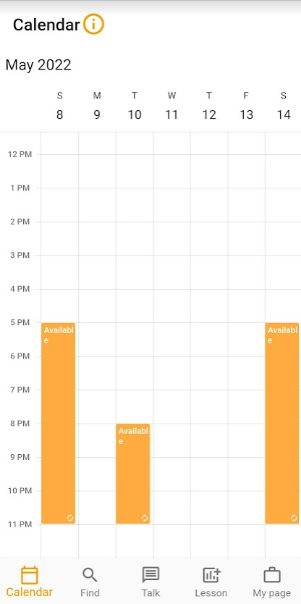

タイトルの付け方を迷った
もう少し何をするか（空き時間登録するということ）がわかりやすいタイトルにしようと思ったがスマートな文言が思いつかない

バーの文字列・色は3種類を想定
Available（空き時間）：濃いオレンジの枠
Maybe available？（空き時間かも）：薄いオレンジの枠
Lesson（レッスン確定時間）：オレンジ塗りつぶし
Maybe availableの文言とLessonの色がこれでベストか気に食っていない

教師側（もしくは学習者）の空き時間登録画面

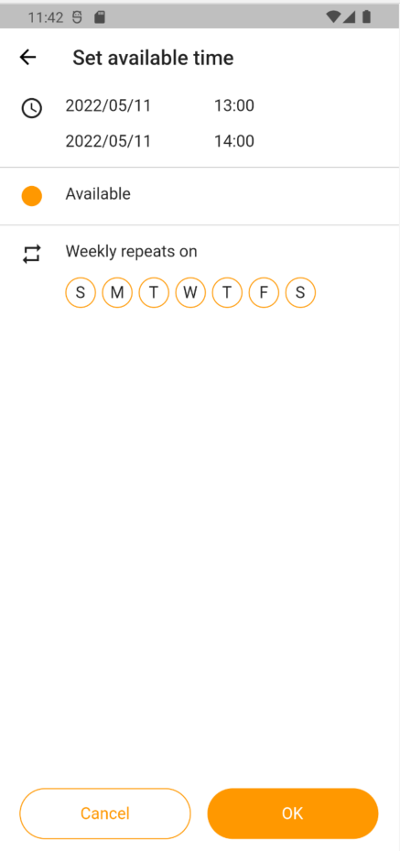
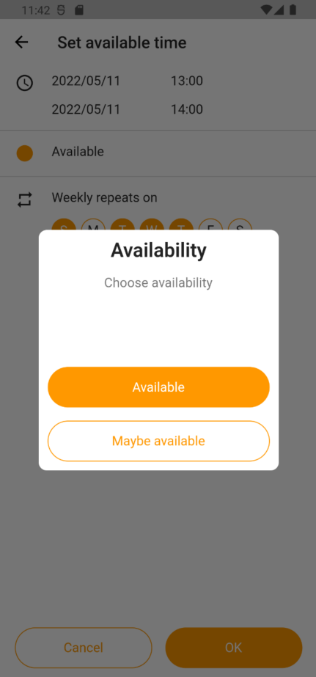

ボタン色、サイズ等迷い中

薄いオレンジに変更してみる

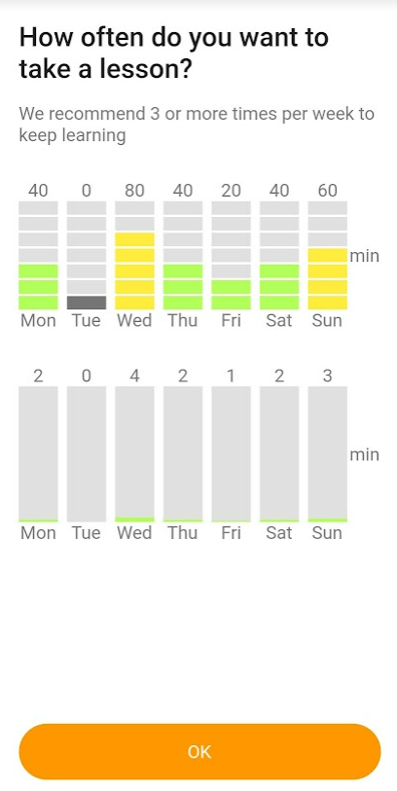
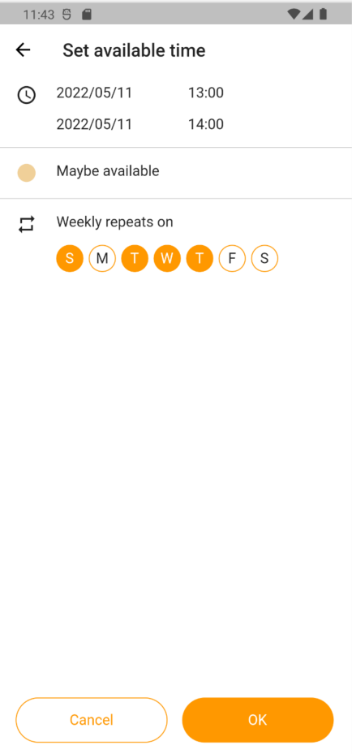

最初の３文字は出したほうが良いか？
文字サイズを小さくすることも検討

登録済みの空き時間をタップ

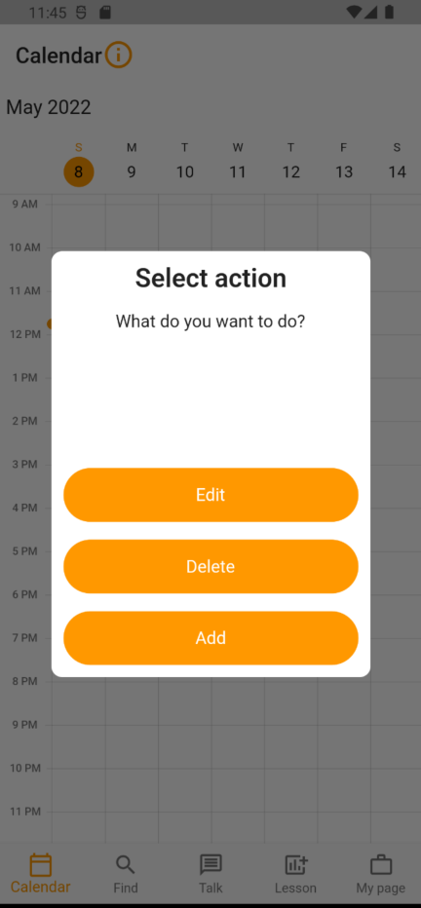

コンセプトカラーがそもそも強すぎるか？
サンプルで１画面他色で試してみる

Addは削除
一旦すべて白ボタンにしておいてみる

削除選択

検索
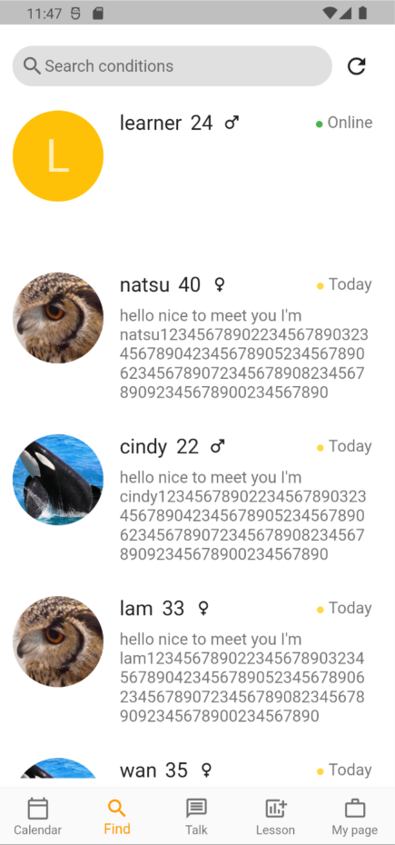
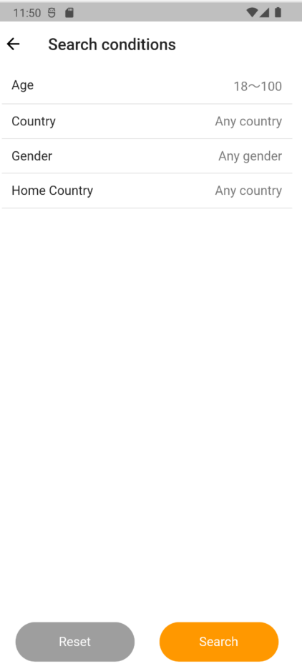
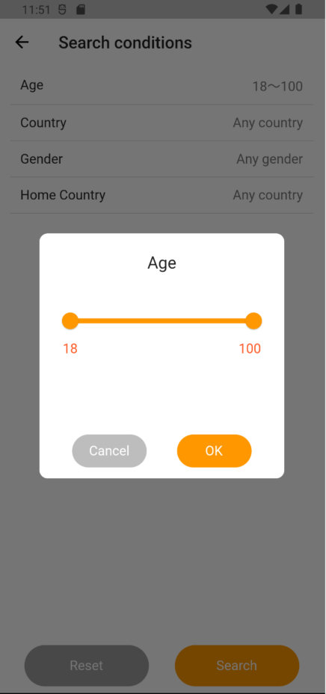
現時点で、教師は生徒を、生徒は教師を検索可能

検索機能は以下の2モードを実装予定
・プロフィール情報から検索
→検索結果はリスト形式で表示※本画面はコチラ
・日付を指定してその日が空いている人を検索
→検索結果は横並びカレンダ形式（横軸が人で、縦軸が時間）で表示
→実装に時間がかかる、どのくらい空き時間登録されるかがわからないため劣後

マイページ
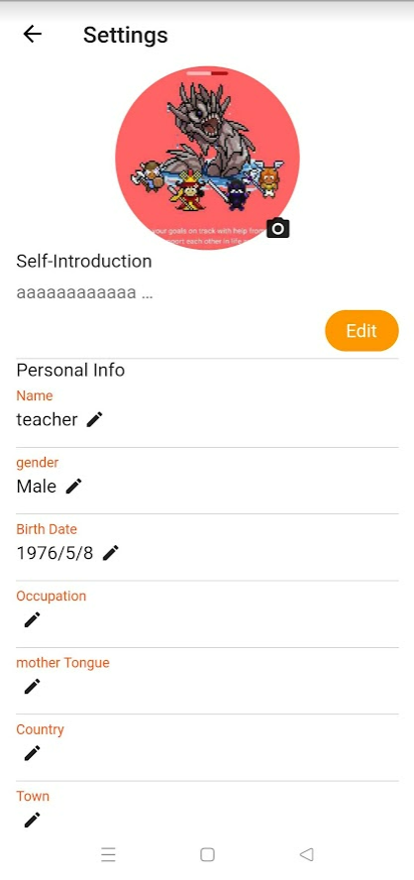
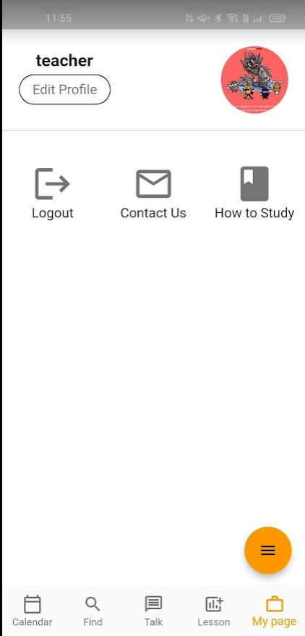

３列ボタンにすると、ボタンの配列に迷う
おそらく見る側としても、どのような順番で並んでいるかわかりにくい？
本ページのようにその多機能を呼び出すメニューは、１画面使うのではなく、再度メニューにするか？
全体的に殺風景
またリストのデザインは検索条件画面と合わせたほうが良いのか？
空き時間登録画面とも不統一だが、それぞれの画面の事情はあり、、

他人のプロフィールを確認する際に、名前の色を学習者と教師で分けて、見分けがつくようにする
写真の背景色も変えるか
白とテーマカラーで分けるか、何かしらビジュアルでわかりやすいように
→もしくはアイコン？で見分けられるように
各属性

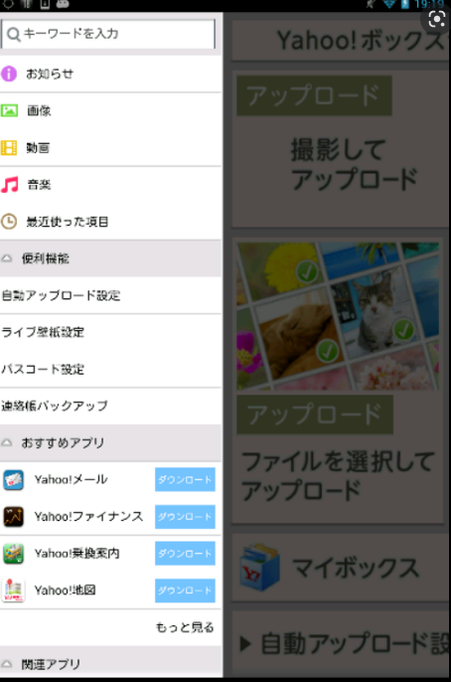

右側にアイコン（各プロフィール情報や、ブックマークボタン、目標へのリンクなど）を配置して、
見れるORブックマークできるようにする

予定表登録画面案
